損益計算書参照箇所
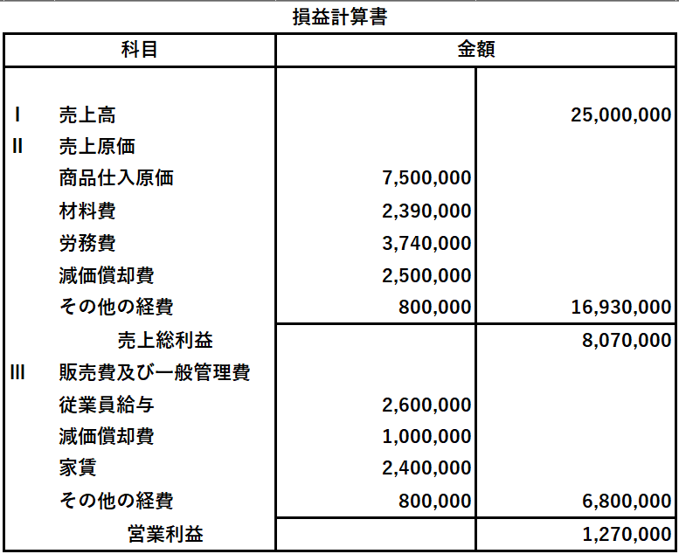

利益排除額「売上高」にご入力いただく箇所です

利益排除額「営業利益」にご入力いただく箇所です

